상품제안서
애니존 100W 초고속 블루 오로라패브릭 케이블 CToC | 상품코드: S38083

 |  |  |  |  |  |  | 02-713-8555 | www.synergygift.co.kr
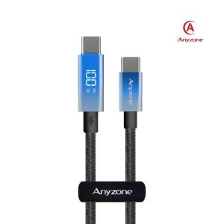

【상세/제작정보】 | <p><span style="font-size: 14pt;">※ 본상품 종류 : CTC1.2m, CTC 2m </span></p><p> <span style="font-size: 14pt;">※​ </span><span style="font-size: 14pt;">인쇄가능사이즈 : C타입케이블(전력표시 뒤) 16x6mm</span></p>

【인쇄/포장옵션】 | 실크, 레이저 / 포장지포장

【공급단가】 | 수량 | 50~ | 100~ | 500~ | 1,000~ | 2,000~
*VAT별도 | 케이블 길이 1.2m | 6,380원 | 6,140원 | 5,900원 | 5,670원 | 5,530원
 | 케이블 길이 2m | 6,990원 | 6,730원 | 6,470원 | 6,210원 | 6,060원

【상품 URL】 | https://www.synergygift.co.kr:443/src/goods_detail.php?gdno=38083

